Sheet1
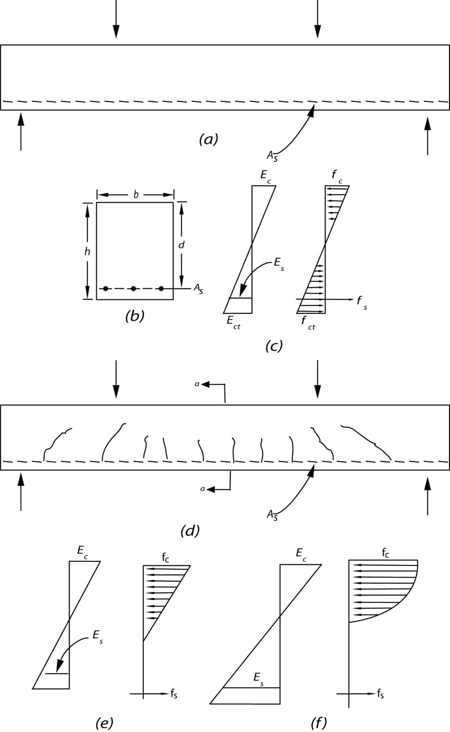
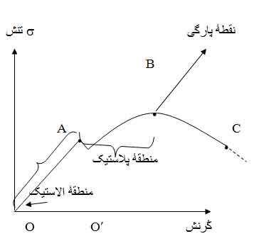
 |  |  |  | تنها سلول های آبی رنگ مقدار دهی شوند
 |  |  |  |  |  |  |  |  |  |  |  |  |  |  |  |  |  |  |  |  |  | x1 | 32000
 |  |  |  |  |  |  |  |  |  |  |  |  |  |  |  |  |  |  |  |  |  | x2 | 2005.7159574
 |  |  |  |  |  |  |  |  |  |  |  |  | b= | 40 |  |  |  |  |  |  |  | x3 | 1600
 |  |  |  |  |  |  |  |  |  |  |  |  |  |  |  |  |  |  |  |  |  | x4 | 57.306170213

 |  |  |  |  |  |  |  |  |  |  |  |  |  |  |  |  |  |  |  |  |  | Y1 | 213333.33333
 |  |  |  |  |  |  |  |  |  |  |  |  |  |  |  |  |  |  |  |  |  | Y2 | 430.42726854
 |  |  |  |  |  |  |  |  |  |  |  |  |  |  |  |  |  |  |  |  |  | Y3 | 57.306170213
 |  |  |  |  |  |  |  |  |  |  | h= | 40 |  |  | d= | 35 |  | Mu= | 5.8 |  |  | Y4 | 209.70896118

 |  |  |  |  |  |  |  |  |  |  |  |  | As= | 7.63

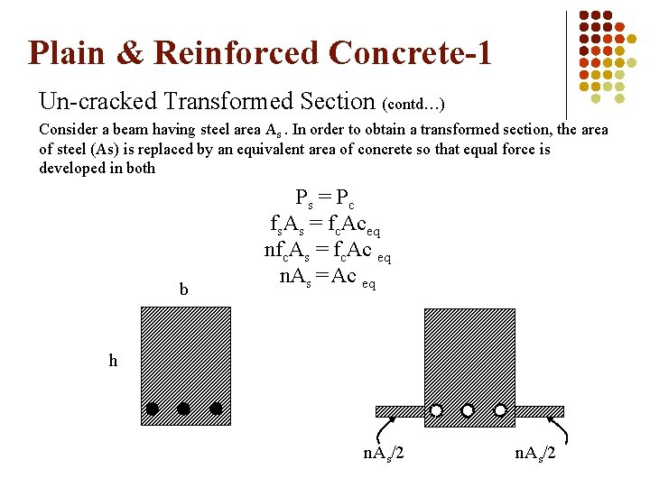

 |  |  |  |  |  |  |  |  |  |  |  |  |  |  |  | 20.5 | cm

 |  |  |  |  |  |  |  |  |  | 14.5 | cm
 |  |  |  |  |  |  |  |  |  |  |  |  |  |  |  | 19.5 | cm

$$\frac{Es}{Ec}$$
 |  |  |  |  |  |  |  |  |  |  |  |  | (n-1)As
 |  |  |  |  |  |  |  |  |  |  |  |  | n=

$$σc$$
$$σct$$
$$σs$$
fc | Ec | Es | n | فرض میشود مقطع در حالت الاستیک است |  |  |  |  |  |  |  |  |  |  |  | 125 | 31.622776602 | 4000
250 | 235000 | 2000000 | 8.5 | I ممان اینرسی مقطع در ناحیه الاستیک |  | Y | تنش بتن ناحیه فشاری |  | بتن ناحیه کششی |  |  | کشش فولاد
 |  |  |  | 225781.37803 |  | 20.5 | 52.7 |  | 50.0 |  |  | 316.6

$$\frac{fc}{2}$$
$$2\sqrt{fc}$$
 |  |  |  |  | do: fc< |  |  | yes
 |  |  |  |  | do: fCT< |  |  | no |  | اگر هر سه شرط yes بود مقطع در فاز الاستیک میباشد.
 |  |  |  |  | do: fs<4000 |  |  | yes
 |  |  |  |  | لنگر متناظر که مقطع وارد ناحیه الاستو پلاستیک یا پلاستیک شود. |  |  | 3.66

$$I_{cracked}$$
 |  |  |  | فرض میشود مقطع در حالت الاستو پلاستیک است
 |  |  |  |  |  |  |  |  |  |  |  |  |  |  |  |  |  |  |  | 7739.0673082
 |  |  |  | 61699.19923 |  | 6.62 | cm | فرض این که هیچ بتنی در کشش وجود ندارد و تنها میلگرد وارد کشش شده |  |  | 13.24 | cm |  |  |  |  |  |  |  | 23217.201925
$$y_{cracked}$$
$$I_{cracked}=$$
$$I_{g}$$
 |  | با استفاده از رابطه هوکسلا |  |  |  |  |  |  |  | 21.76 | cm |  |  |  |  |  |  | 64.936170213 |  |  | 0.3
 |  |  |  | 13.24 |  |  |  |  |  |  |  |  |  |  |  |  |  |  |  | 473.43306352
 |  |  |  | تنش بتن ناحیه فشاری fc
 |  |  |  | 124.48

$$\frac{fc}{2}$$
 |  |  |  | do: fc< |  | yes |  |  |  | مقطع همچنان در فاز الاستو پلاستیک میباشد

